A1 – Hergebruik
Hergebruik van regenwater

Vul de groene vakjes in
A. Gegevens |  |  | Klik hier voor meer uitleg

Voer hieronder de bestemmingen in van het betrokken gebouw, in volgorde van de prioriteit van de bestemming waarop u het regenwater wenst aan te sluiten. |  |  | Hieronder een voorbeeld van een vooraf ingevulde caclculator

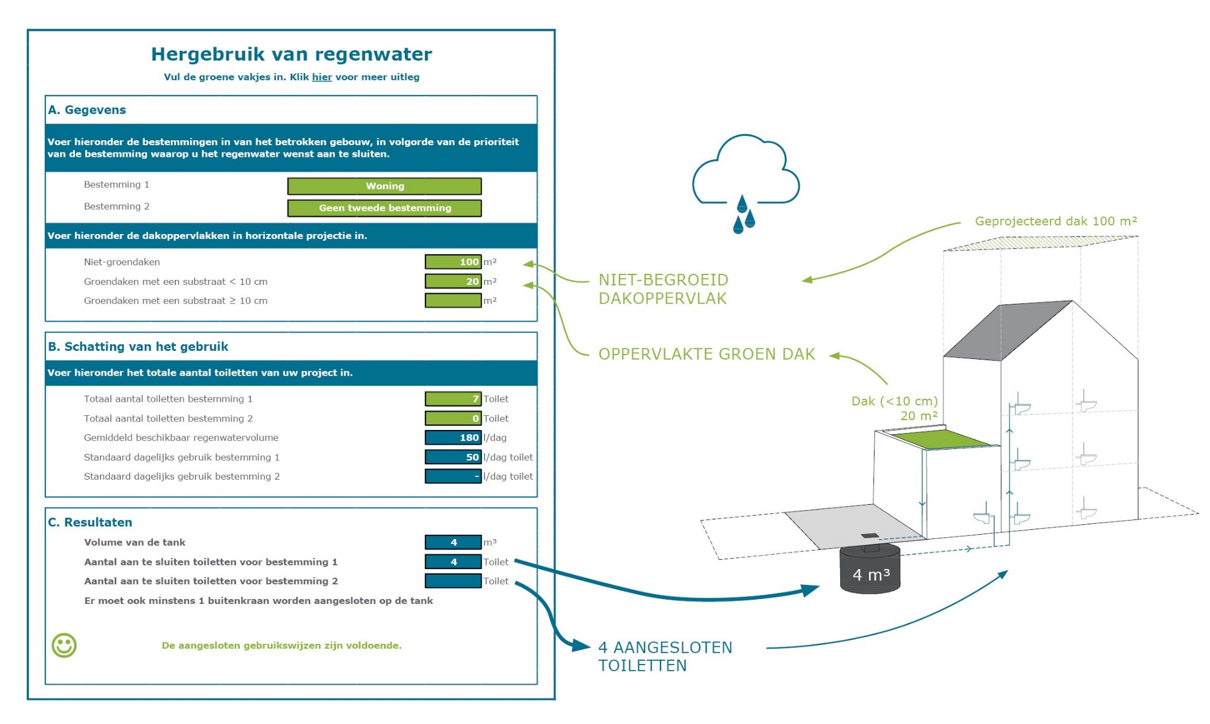
 | Bestemming 1

 | Bestemming 2 (verplicht in te vullen)

Voer hieronder de dakoppervlakken in horizontale projectie in.

 | Niet-groendaken | m²

 | Groendaken met een substraat < 10 cm | m²

 | Groendaken met een substraat ≥ 10 cm | m²
 | en met een waterreserve van min 8 l/ m²

B. Schatting van het gebruik

Voer hieronder het totale aantal toiletten van uw project in.

 | Totaal aantal toiletten bestemming 1 | Toilet

 | Totaal aantal toiletten bestemming 2 | Toilet

 | Gemiddeld beschikbaar regenwatervolume | l/dag

 | Standaard dagelijks gebruik bestemming 1 | l/dag toilet

 | Standaard dagelijks gebruik bestemming 2 | l/dag toilet

C. Resultaten

 | Volume van de tank | m³

 | Aantal aan te sluiten toiletten voor bestemming 1 | Toilet

 | Aantal aan te sluiten toiletten voor bestemming 2 | Toilet

 | Er moet ook minstens 1 buitenkraan worden aangesloten op de tank

